Detalhamento_Avarias
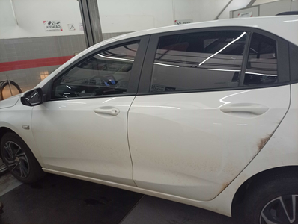
Detalhamento da Cobrança

Cliente | xxxx
Contrato: | xxxx

Placa: | SID2D96 |  | VALOR TOTAL
Modelo: | ONIX LT 1.0 12V TURBO FLEX 4P C/AR |  | R$420.00
Cor: | BRANCO SUMMIT

1 | Recuperação e pintura porta traseira direita | Valor | R$420.00
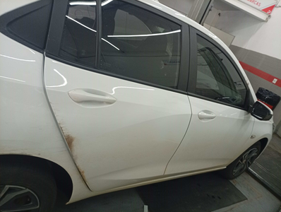

2 | CHECKLIST - Avaria reportada na peça 'porta_dianteira_direita' (REVISAR) | Valor | R$0.00

